장혁
할일 | 내용 | 할당일 | 완성일 | 결과 | 문제점
인디언포커 게임 아이콘 이미지 PNG 파일로 제작. | 윈도우 바탕화면에서 보이거나 프로그램 실행 시 윈도우 창 좌측 상단에 보이는 이미지. | 2019-05-10 | 2019-05-13 |  동그란 모양에 직관적인 인디언포커 아이콘 이미지 제작 완료. 좌측 선발 | X
전체적인 GUI를 이미지로 구상하기(GUI 1.0ver). | [현재라운드, 채팅창, 배팅 관련 버튼(다이, 올인, 배팅, 배팅 금액 +, 배팅 금액 -), 나의 카드, 상대방 카드, 배팅 상황] 등을 어디에 위치해야 하는지 구상함. | 2019-05-14 | 2019-05-15 | 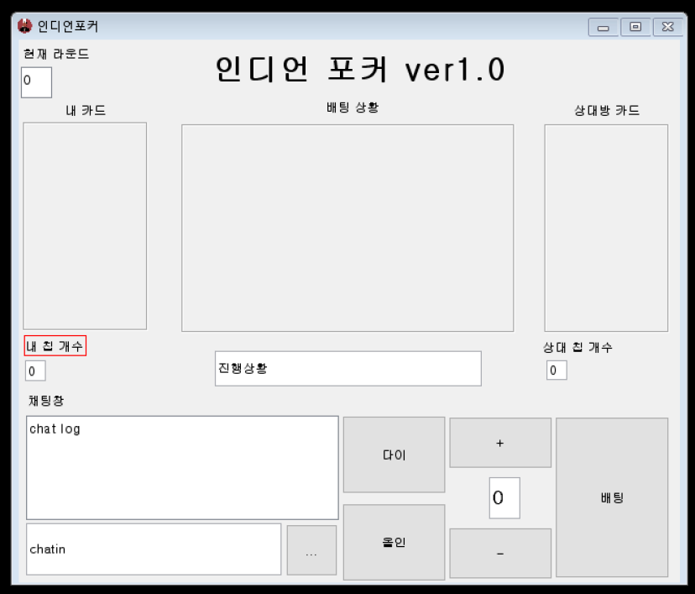 800*600 정도의 해상도의 가로 창에 해당 내용들을 배치 함. | 해상도나 위치가 코드를 작성 해 가면서 바뀔 예정이지만 전체적인 기능은 최대한 유지될 예정.
전체적으로 구상한 GUI에 실제로 이미지를 입혔을 시 어떻게 될지 포토샵을 이용해 만들어 보기(GUI 1.0ver). | 내카드 프레임이나 상대방 카드 프레임에는 카드 이미지가 들어가고 배팅상황 프레임에는 배팅 칩의 이미지 등이 들어감. 그리고 배팅, +, -, 다이 등의 버튼에는 색깔이 들어간 이미지가 들어갈 예정. | 2019-05-17 | 2019-05-18 | 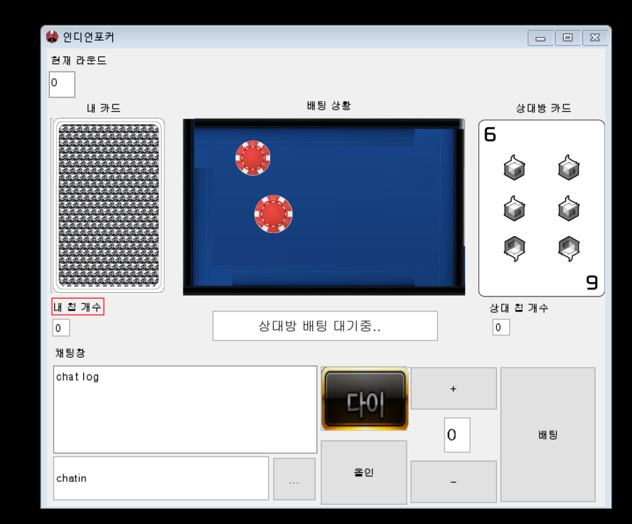 전체적인 GUI이미지에 포토샵으로 합성하여 결과물을 예상함. | 게임 GUI보다는 윈도우 일반 프로그램 느낌이 있어서 해상도를 변경할 것이며 폰트나 버튼 이미지를 좀 더 세련되게 구성해야할 것으로 보임.
전체적인 GUI를 자바 코드(.JAVA)로 작성(GUI 1.0ver). | 구상한 GUI 1.0ver이 java로 컴파일 가능하게 코딩. | 2019-05-20 | 2019-05-21 | 컴파일 가능한 .java 코드 구현 완료 후 깃허브에 올림 | 해상도가 변경될 경우 해당 해상도에 맞는 사이즈로 코드를 수정.
카드 뒷면 이미지, 카드 숫자 1~9 이미지를 구하거나 제작하기. | 카드 뒷면 이미지는 게임이 끝나기 전까지 자신의 화면에 보여질 나의 카드 이미지이고, 카드 숫자 1~9이미지는 상대방의 카드 및 게임의 결과가 나올 때 나타나는 이미지임. | 2019-05-23 | 2019-05-24 | 카드 뒷면 및 1~9 이미지 구현 완료. | 해상도 비율이 변경될 경우 해당 해상도 비율에 맞는 이미지로 수정.
GUI 해상도 변경 및 위치 변경 하기.(GUI 2.0ver). | 기존의 800*600 해상도는 조금 투박하며 요즘 모니터는 와이드 스크린으로 나오기에 그에 걸맞는 비율인 1024*600로 수정함. | 2019-05-25 | 2019-05-26 | 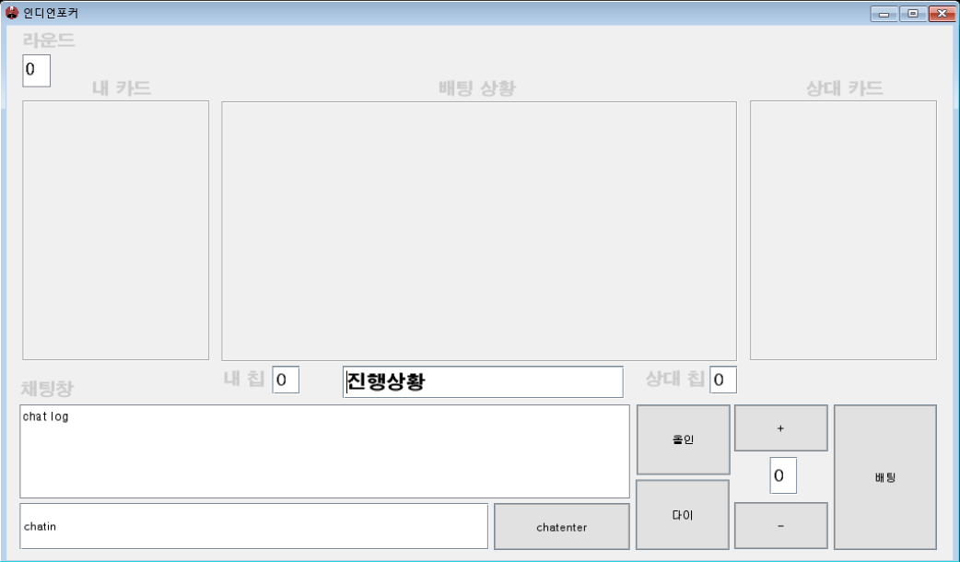 기존 해상도에서 1024*600 해상도로 바꾸면서 버튼의 위치나 크기 등도 바꾸었고 기존 보다 보기 좋아보임. | X
GUI 2.0ver에 맞는 버튼 이미지 등을 포토샵을 이용해 만들기. | -제작 목록 배경, 폰트 이미지(내카드, 배팅상황, 상대 카드,채팅 창, 내 칩,상대 칩) 및 버튼 이미지(채팅입력, 올인, 다이, +, -, 배팅) | 2019-05-28 | 2019-05-30 | 전체적으로 파란색의 느낌으로 제작 완료. | X
수정된 GUI에 포토샵을 이용해 이미지를 입혔을 시 어떨지 만들어 보기(GUI 2.0ver). |  | 2019-05-28 | 2019-05-30 | 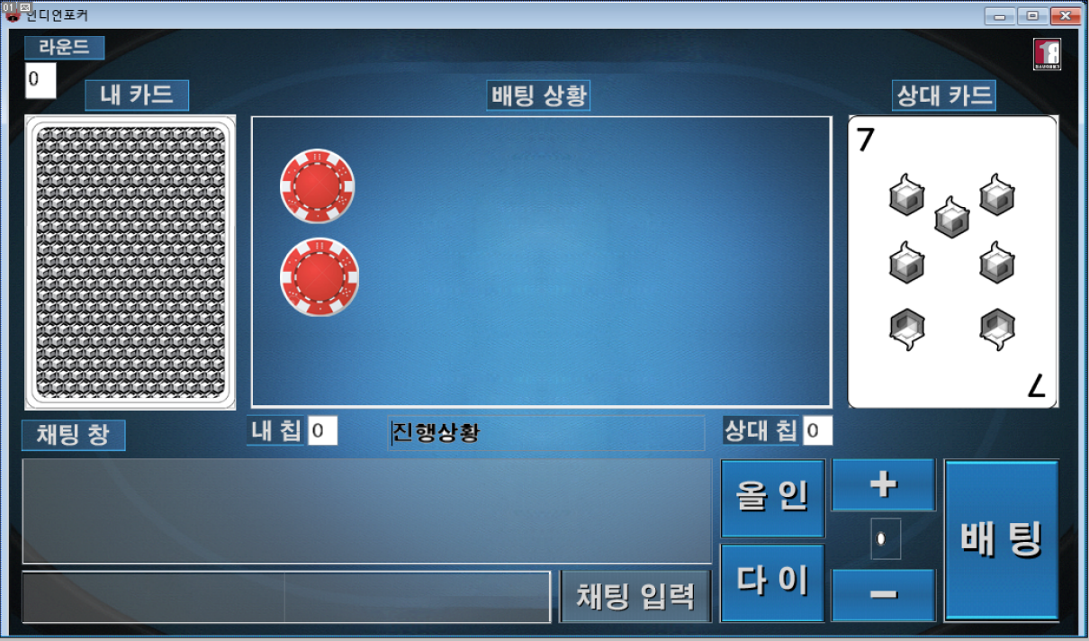 GUI 1.0ver에 비해 이미지가 깔끔해졌고 게임적인 느낌도 향상된 느낌. | X
GUI 관련 구상 변경 | 기존에 구상한 GUI 구성은 실제 코드로 구현했을 경우 잘 안되는 경우가 생겨나서 구조적으로 변경. | 2019-05-31 | 2019-05-31 | 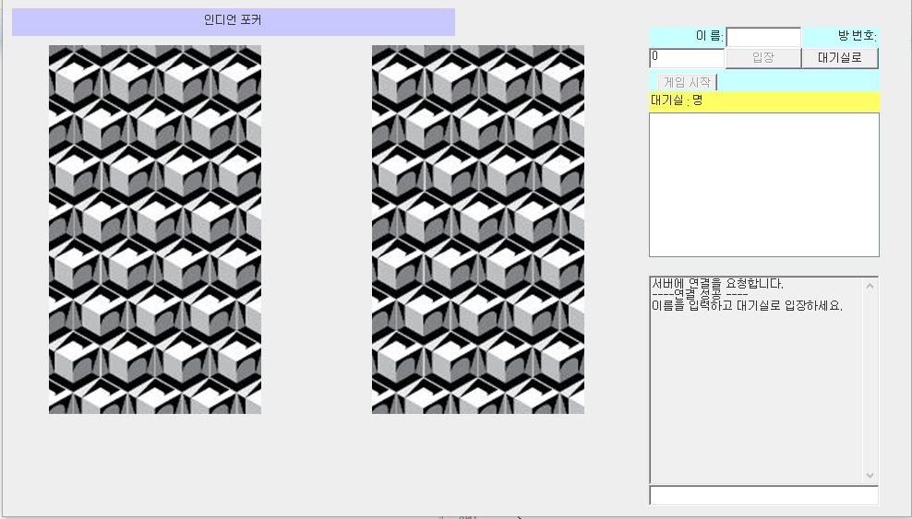 버튼의 위치나 기능을 수정함 (강석민 학우 제작) | 기존에 예상한 디자인 보다 조금 투박해서 디자인을 추가적으로 입힐 예정.
해당 버튼에 맞는 사운드 구하기. | 채팅입력, 올인, 다이, +, - 버튼을 누를 때 나오는 사운드 및 승리, 패배시 나오는 사운드 |  |  |  | X

